4.禅道项目管理
简介

1.禅道项目管理软件 |  |  | 适合敏捷开发，以产品需求为导向。
 | 产品需求管理
 | 需求变更
 | 项目开发管理
 | 测试管理
 | 文档管理
 | 统计报表

 | 我们用前面三个，来管理我们的需求变更和开发管理工作。

2.需求添加

3.任务分解

4.领任务维护实绩

5.看自己的开发任务

6.自定义视图

7.建需求规范
 | 7.1 标题规范：
 |  | “【需求”+模块名称+“】”+需求标题
 |  | “【需求调整”+模块名称+“】”+需求标题
 |  | “【新增需求”+模块名称+“】”+需求标题
1
2
3
4
5
a. 勾选。
b.可拖动列进行排序。

8. 建任务
 | 8.1 标题规范：
 |  | “【UI】”+任务名称
 |  | “【logic】”+任务名称
 |  | “【API】”+任务名称
 |  | “【DB】”+任务名称
 |  | “【文档】”+任务名称
 |  | “【IT管理】”+任务名称
 |  | “【编译发布】”+任务名称
 |  | “【项目管理】”+任务名称

 | 8.2 必填项
 |  | 必填：所属模块、任务类别、指派给、相关需求、任务标题、任务名称、日程规划
 |  | 如下图：

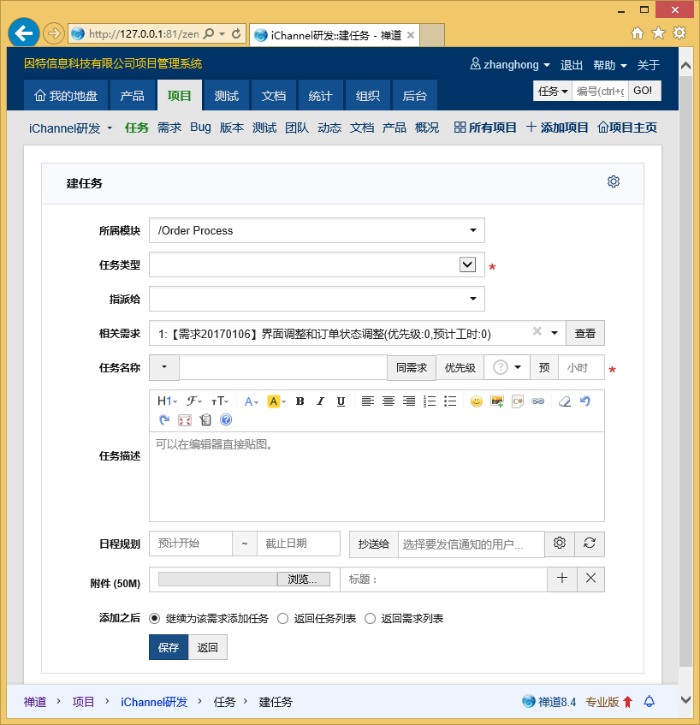

点击查看指派给自己的任务。

